创建无服务器应用程序
Azure Functions 支持创建事件驱动的、按需计算的系统，这些系统可由各种外部事件触发。
使用无服务器计算，云提供程序管理基础结构的预配和维护，让你可以完全专注于应用逻辑的构建。 Azure Functions 是 Azure 中无服务器计算产品/服务的关键组件，可以在云中运行代码片段或函数（由你选择的编程语言编写）。

什么是无服务器计算？
 | 可将无服务器计算视为一种函数即服务 (FaaS)，或者一种托管在云平台上的微服务。 业务逻辑以函数的形式运行，用户无需手动预配或缩放基础结构。 基础结构由云提供程序管理。 应用会自动扩大或缩小，具体取决于负载。
 | Azure 有几种构建此类体系结构的方法。 两种最常见的方法是 Azure 逻辑应用和 Azure Functions
 | Azure Functions 是一个无服务器应用程序平台。 它允许开发人员托管无需预配基础结构即可执行的业务逻辑。

无服务器计算的缺点
 | 默认情况下，函数的超时时间为 5 分钟。 最多可将此超时时间配置为 10 分钟。 如果函数需要的执行时间超过 10 分钟，可将其托管在 VM 上。
 | 第二个特征是执行频率。 如果希望多个客户端连续执行函数，谨慎的做法是估计使用量并相应地计算使用函数的成本。 在 VM 上托管服务可能会更便宜。

什么是函数应用？
 | 函数都保存在一个称为“函数应用”的执行上下文中。 定义函数应用，以便在 Azure 中按逻辑对函数和计算资源进行分组和结构化处理。
 | 要创建函数应用，需要作出几项决定；需要选择一个服务计划，还要选择一个兼容的存储帐户。
 | 函数应用可使用两种服务计划中的任意一种。 第一个服务计划是消耗量服务计划。 这是在使用 Azure 无服务器应用程序平台时选择的计划。 消耗量服务计划提供自动扩展功能，并在函数运行时进行计费。
 | 消耗量服务计划中设有一个可配置的函数执行超时期限。 该期限默认为 5 分钟，但可配置延长超时时间（不超过 10 分钟）。
 | 在创建函数应用时，必须将其关联至存储帐户。

触发器
 | 函数是事件驱动的，也就是说函数的运行是对某个事件的响应。
 | 启动函数的事件类型称为触发器。 必须为一个函数配置刚好一个触发器。
绑定
 | 绑定是将数据和服务连接到函数的声明性方式。
 | 每个函数都有零个或多个绑定，以便管理由函数处理的输入和输出数据。
 | 触发器是一种特殊类型的输入绑定，它具有启动执行的额外功能。

 | CRON 表达式是一个字符串，由六个表示一组时间的字段组成。
 | 这六个字段在 Azure 中的顺序是：{second} {minute} {hour} {day} {month} {day of the week}。
 | 例如，用于创建每五分钟执行一次的触发器的 CRON 表达式如下所示：
 |  | 0 */5 * * * *

什么是 HTTP 触发器授权级别？
 | HTTP 触发器授权级别是一个标记，它表示传入的 HTTP 请求是否需要 API 密钥进行身份验证。
 |  | 存在三种授权级别：
 |  |  | 函数
 |  |  | 匿名
 |  |  | 管理员
 |  | “函数”和“管理员”级别基于“密钥”。 必须提供密钥进行身份验证，才可发送 HTTP 请求。 存在两种类型的密钥：“函数”和“主机”。
 |  | 两种密钥的区别在于其作用域。 函数密钥特定于一个函数。 主机密钥适用于函数应用内的所有函数。

什么是 Azure Blob 存储？
 | Azure Blob 存储是一种对象存储解决方案，旨在存储大量非结构化数据。
 | Blob 触发器是在 Azure Blob 存储中上传或更新文件时执行函数的触发器。 要创建 Blob 触发器，请创建 Azure 存储帐户并提供触发器监视的位置。

Azure Functions绑定
通过 Azure Functions，可帮助你使用绑定与数据和服务集成。
有两种类型的绑定可用于函数
 | 输入绑定 - 输入绑定是到数据“源”的连接。 我们的函数可以从这些输入中读取数据。
 | 输出绑定 - 输出绑定是到数据目标的连接。 我们的函数可以将数据写入这些目标。

 | Cosmos DB
 |  | 在 Azure Cosmos DB 中，容器包含用户生成的任意实体。 我们将文档存储在容器中。
 |  | 可以在 Azure 门户中使用数据资源管理器工具来创建数据库和集合。
可将多个绑定应用于单个函数。 允许定义输入和输出绑定，且输入和输出甚至可以是相同的绑定类型。

Azure 队列存储是一项可存储消息的服务，用户可以从世界各地的任何位置访问这些消息。 一条消息的大小可达到 64 KB，一个队列中可以包含数百万条消息，直至达到定义所在存储帐户的总容量。

使用 Durable Functions 创建长时间运行的无服务器工作流
 | Durable Functions 是 Azure Functions 的一个扩展，可用于在 Azure 中执行持续时间较长的有状态操作。 Azure 提供用于维护状态信息的基础结构。 Durable Functions 可用于编排长时间运行的工作流。
 | 使用此方法，可获得无服务器托管模型的所有优势，同时让 Durable Functions 框架解决活动监视、同步和运行时问题。
 | 借助 Durable Functions，可在无服务器环境中实现复杂的有状态函数。
 | Durable Functions 是 Azure Functions 的扩展。 Azure Functions 在无状态环境中运行，而 Durable Functions 在调用多个函数时可以保留状态。 这种方法可简化无服务器环境中复杂的有状态执行。

 | 可使用三种 Durable Functions 类型：客户端、业务流程协调程序_和_活动。

 | Client 函数是创建 Durable Functions 业务流程实例的入口点。 可运行这些函数来响应来自许多源的事件，如传入的新 HTTP 请求、要发布到消息队列的消息、到达事件流的事件。 可采用支持的任何语言编写这些函数。
 | Orchestrator 函数说明操作的执行方法和运行顺序。 在代码（C# 或 JavaScript）中编写业务流程逻辑。
 | Activity 函数是 Durable Functions 业务流程中的基本工作单元。 活动函数包含业务流程中的任务执行的实际工作。

 | 可使用 Durable Functions 实现很多常见工作流模式。 这些模式包括：
 |  | 函数链,扇出/扇入,异步 HTTP API,监视,人机交互

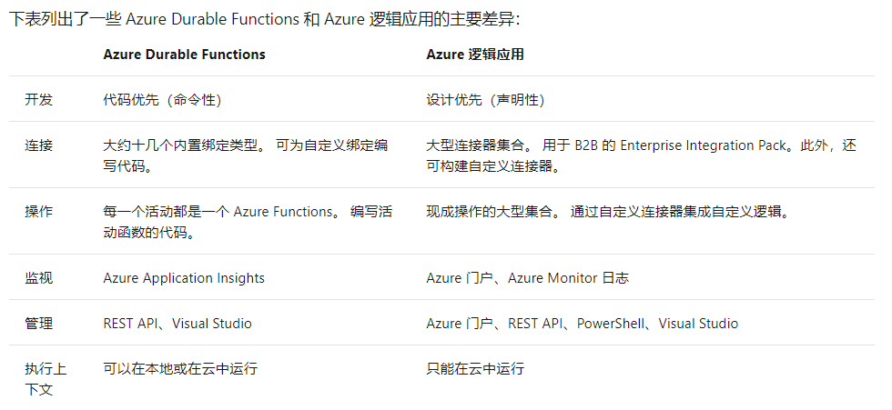

 | 处理长时间运行的工作流时，我们需要考虑一些情况。 例如，如果任务未在可接受的时间段内完成，会发生什么？ 如何检查任务状态？ 借助超时和升级路径，可以解决这些问题。

Azure Functions Core Tools
Azure Functions Core Tools 是一组命令行工具，可用于在本地计算机上开发和测试 Azure Functions。
 | 创建新函数项目和函数
 | 在本地运行和测试函数
 | 将函数发布到 Azure

 | 在本地运行函数
 |  | 函数不是可以独立运行的程序：它们必须由函数主机托管。

 | Core Tools 通过创建所需的文件和文件夹并支持在自己的计算机上运行函数，提供了一种在本地开发函数的方法。

 |  | 运行 func init 以将 loan-wizard 目录初始化为函数项目文件夹
 |  | 运行 func new 以启动函数创建向导
 |  | 使用 func start 启动函数运行时 |  | func start &> ~/output.txt &
 |  | pkill func
 |  | func azure functionapp publish "$FUNCTIONAPP" |  |  | 发布到azure
 | 使用 Core Tools 向Azure发布函数时，请注意以下几点：
 |  | Core Tools 不会在发布过程中验证或测试函数代码。 在发布之前，请确保使用 func start 进行一些测试！
 |  | 发布时，将停止并删除目标应用中已存在的任何函数，然后再部署项目内容。 不能通过将多个项目中的函数按顺序发布将其合并到一个应用中，应用中所需的所有函数都必须在一个项目中。
 |  | 发布到 Azure 不会在本地项目与目标函数应用之间创建任何类型的关系。 你可以将一个函数项目发布到多个函数应用。 还可以在处理代码时，反复将项目重新发布到同一应用。
 |  | 发布后显示的调用 URL 可以在查询字符串中包含 code 参数，如上面的屏幕截图中所示。 默认情况下，Core Tools 创建的 HTTP 函数配置了函数的授权级别，这意味着它们要求调用者在请求标头或查询字符串中提供密钥。 为方便起见，Core Tools 会将密钥包含在显示的 URL 的查询字符串中。

 | Azure Functions 是 Microsoft Azure 提供的完全托管的 PaaS 服务，用于实现无服务器体系结构。 Azure Functions 是一种完全可扩展、灵活、可靠且安全的服务。

将 Webhook 用于 Azure Functions 以监视 GitHub 事件

使用 Azure 虚拟机部署网站
编译用于创建 Azure 虚拟机的清单

 | 以下是需要考虑的事项清单。
 |  | 网络入门
 |  | VM 命名
 |  | 决定 VM 的位置
 |  | 确定 VM 的大小
 |  | 了解定价模型
 |  | VM 的存储
 |  | 选择操作系统
 | Azure 中使用虚拟网络 (VNet) 提供 Azure 虚拟机与其他 Azure 服务之间的专用连接
 | 属于同一虚拟网络的 VM 和服务，相互之间可进行访问。 默认情况下，虚拟网络外部的服务无法连接虚拟网络中的服务。 但可将网络配置为允许访问外部服务，包括本地服务器。

 | 隔离网络
 | 决定虚拟网络地址空间之后，可以为虚拟网络创建一个或多个子网。 通过这种方式将网络分解成更易管理的部分。 例如，可向 VM 分配 10.1.0.0，向后端服务分配 10.2.0.0，向 SQL Server VM 分配 10.3.0.0。
 | Azure 会在每个子网中保留前四个 IP 地址和最后一个 IP 地址供其使用。

 | 确保网络安全
 | 默认情况下，子网之间没有安全边界，因此，每个子网中的服务可以相互通信。 但是，可以设置网络安全组 (NSG) 来控制流入或流出子网以及 VM 的流量。 NSG 充当软件防火墙，将自定义规则应用于网络接口和子网级别的每个入站或出站请求。 这样可完全控制传入和传出 VM 的所有网络请求。

 | Azure 允许你在现有大小不再满足需求时更改 VM 大小。 你可以升级或降级 VM - 只要当前硬件配置允许使用新的大小。 这就为 VM 管理提供了一种完全灵活且富有弹性的方法。

 | VM 的存储
 | 所有 Azure 虚拟机将具有至少两个虚拟硬盘 (VHD)。 第一个磁盘用于存储操作系统，而第二个用作临时存储。 可添加更多磁盘来存储应用程序数据；最大数量取决于所选 VM 大小（通常每个 CPU 两个磁盘）

 | 若要确保服务不会中断并避免单一故障点，建议每个 VM 至少部署两个实例。 此功能称为可用性集。

 | 什么是可用性集？
 | 可用性集是用于确保已部署相关 VM 组的逻辑功能，以便它们不是全部受单一故障点限制，并且主机操作系统在数据中心升级过程中不会全部同时升级。 位于可用性集中的 VM 应执行完全相同的一组功能，并安装相同的软件。

 | 什么是容错域？
 | 容错域是 Azure 中共享公共电源和网络交换机的硬件逻辑组。

 | 什么是更新域？
 | 更新域是可以同时维护或重新启动的硬件逻辑组。

 | Azure 备份可用于各种数据备份方案，例如以下几种：
 | Windows OS 计算机（物理计算机或虚拟机、本地或云中）上的文件和文件夹
 | 应用程序感知快照（卷影复制服务）
 | 常用 Microsoft Server 工作负载，例如 Microsoft SQL Server、Microsoft SharePoint 和 Microsoft Exchange
 | 对 Azure 虚拟机（Windows 和 Linux）的本机支持
 | Linux 和 Windows 10 客户端计算机

 | 警告
 | 临时磁盘不是持久的。 只应向此磁盘写入对系统而言不重要的数据。

 | 什么是网络安全组？
 | 虚拟网络 (VNet) 是 Azure 网络模型的基础，可提供隔离和保护服务。 网络安全组 (NSG) 是用于在网络级别实施和控制网络流量规则的主要工具。 NSG 是可选的安全层，可通过筛选 VNet 上的入站和出站流量来提供软件防火墙。

 | Azure 如何使用网络规则
 | 对于入站流量，Azure 处理与子网关联的安全组，然后处理应用于网络接口的安全组。 出站流量则是按相反的顺序进行处理的（首先是网络接口，然后是子网）。

在 Azure Linux 虚拟机上使用 MEAN 堆栈生成和运行 Web 应用程序
 | MEAN 是用于生成和托管 Web 应用程序的开发堆栈。 MEAN 是其各个组成部分的首字母缩略词：MongoDB、Express、AngularJS 和 Node.js。

1.在 Cloud Shell 中，运行 az vm create 命令以创建 Ubuntu VM。
az vm create \
--resource-group learn-c7b8d872-be19-4be5-85d9-8e8392f74c93 \
--name MeanStack \
--image Canonical:UbuntuServer:16.04-LTS:latest \
--admin-username azureuser \
--generate-ssh-keys
2.在 VM 上打开端口 80，以允许传入的 HTTP 流量流入稍后创建的 Web 应用程序。
az vm open-port \
--port 80 \
--resource-group learn-c7b8d872-be19-4be5-85d9-8e8392f74c93 \
--name MeanStack
3.创建 SSH 与 VM 的连接。
首先运行 az vm show。 此命令将 IP 地址保存在名为 ipaddress 的 Bash 变量中。
ipaddress=$(az vm show \
--name MeanStack \
--resource-group learn-c7b8d872-be19-4be5-85d9-8e8392f74c93 \
--show-details \
--query [publicIps] \
--output tsv)
像这样连接到 VM。
ssh azureuser@$ipaddress
4.安装 MongoDB
1.首先，要确保所有当前包都是最新的。
sudo apt update && sudo apt upgrade -y
2.安装 MongoDB 包。
sudo apt-get install -y mongodb
3.安装完成后，服务应会自动启动。 通过运行此命令来确认这一点。
sudo systemctl status mongodb
4.运行 mongod --version 以验证安装。
mongod --version
5.安装 Node.js
1.注册 Node.js 存储库，以便包管理器可找到包，如下所示。
curl -sL https://deb.nodesource.com/setup_8.x | sudo -E bash -
2.安装 Node.js 程序包。
sudo apt-get install -y nodejs
3.运行 node -v 以验证安装。
node -v
 | MongoDB 存储有关书籍的信息。
 | Express 将每个 HTTP 请求路由到适当的处理程序。
 | AngularJS 将用户界面与程序的业务逻辑相连接。
 | Node.js 托管服务器端应用程序。

使用 Azure 应用服务托管 Web 应用程序
 | 什么是 Azure 应用服务？
 |  | Azure 应用服务是一个完全托管的 Web 应用程序托管平台。 Azure 提供的这一平台即服务 (PaaS) 让你能够专注于应用的设计和生成，同时由 Azure 负责维护用于运行和扩展应用程序的基础结构。

 | 自动化部署
 |  | Azure 支持直接从多个源进行自动化部署。 可以使用以下选项：
 |  |  | Azure DevOps：可以将代码推送到 Azure DevOps（以前称为 Visual Studio Team Services）、在云中构建代码、运行测试、从代码生成发布，最后将代码推送到 Azure Web 应用。
 |  |  | GitHub：Azure 支持直接从 GitHub 进行自动化部署。 在将 GitHub 存储库连接到 Azure 以用于自动化部署时，系统将自动部署推送到 GitHub 上的生产分支的任何更改。
 |  |  | Bitbucket：由于 Bitbucket 与 GitHub 很相似，因此可使用它来配置自动化部署。
 |  |  | OneDrive：Microsoft 基于云的存储。 必须将 Microsoft 帐户链接到 OneDrive 帐户才能部署到 Azure。
 |  |  | Dropbox：Azure 支持从 Dropbox 部署，这是一个基于云的热门存储系统，与 OneDrive 类似。
 | 手动部署
 |  | 可通过下述几个选项将代码手动推送到 Azure：
 |  |  | Git：应用服务 Web 应用提供了 Git URL，你可将它添加为远程存储库。 推送到远程存储库即会部署你的应用。
 |  |  | az webapp up：webapp up 是 az 命令行界面的一项功能，它可打包并部署你的应用。 与其他部署方法不同，az webapp up 可为你创建新的应用服务 Web 应用（如果尚未创建）。
 |  |  | Zipdeploy：使用 az webapp deployment source config-zip 将 ZIP 形式的应用程序文件发送到应用服务。 还可通过基本 HTTP 实用程序（如 curl）访问 Zipdeploy。
 |  |  | Visual Studio：Visual Studio 提供应用服务部署向导，它可引导你完成部署过程。
 |  |  | FTP/S：FTP（或 FTPS）是一种将代码推送到应用服务等多个托管环境的传统方式。

在 Azure 中使用关系数据
预配 Azure SQL 数据库以存储应用程序数据
 | Azure SQL 数据库基于 SQL Server，并提供你需要的关系数据库功能。

 | 便利性
 |  | 通过 Azure SQL 数据库，我们来为你管理硬件、软件更新和 OS 修补程序。 你只需指定数据库的名称和几个选项。 在几分钟内即可拥有一个正在运行的 SQL 数据库。
 | 安全
 |  | Azure SQL 数据库附带一个防火墙，它可自动配置以限制来自 Internet 的连接。
 | 伸缩性
 |  | 利用 Azure SQL 数据库，你可在需求发生变化时即时调整数据库的性能和大小。
 | 成本
 |  | Azure SQL 数据库有多个定价选项。 利用这些定价选项，你能够在性能和费用之间取得平衡。 一开始每月只用花几美元。

 | 概括而言，通过 Azure SQL 数据库，Microsoft Azure 为你管理硬件、软件更新和 OS 修补程序。 我们提供购买选项，帮助你以可预测的费用获得所需的性能。 Azure SQL 数据库还附带防火墙，让你能够控制对数据的访问。

 | 一台服务器，多个数据库
 |  | 创建第一个 Azure SQL 数据库时，还可以创建 Azure SQL 逻辑服务器。 可将逻辑服务器视为数据库的管理容器。 可以通过逻辑服务器控制登录、防火墙规则和安全策略。
 |  | 此外还可以在逻辑服务器中的每个数据库上替代这些策略。
 |  | 现在，你仅需要一个数据库。 但是，逻辑服务器使你可以在以后添加更多数据库并在所有数据库中调整性能。

 | Azure SQL 数据库提供两种购买模型：DTU 和 vCore。

 | 有多种选项可以进一步配置、保护、监视新数据库并进行故障排除。 此外，还可以指定哪些系统可以通过防火墙访问数据库。 最初，防火墙阻止从 Azure 外部对数据库服务器的所有访问。

将存储在 SQL Server 中的关系数据迁移到 Azure SQL 数据库
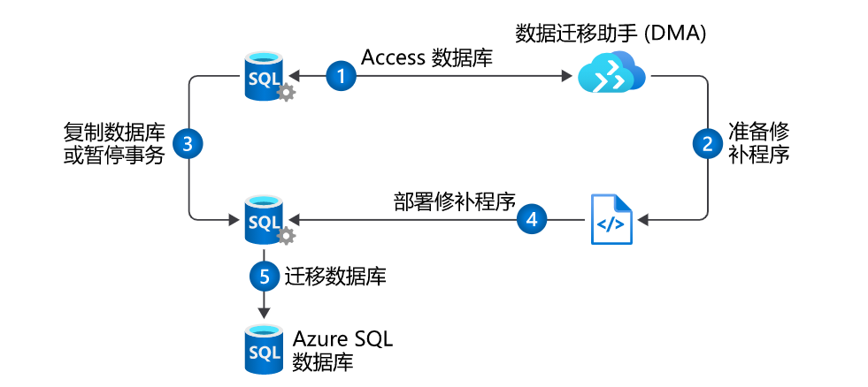

 | 迁移数据库，首先使用数据迁移助手评估数据库，然后使用 Azure 数据库迁移服务进行迁移。
 |  | 评估：“检查数据库兼容性”和“检查功能奇偶一致性”

 | 可以通过两种方式进行迁移：脱机和联机。
 |  | 使用脱机选项时，源数据库在整个迁移过程中处于停用状态。
 |  | 使用联机选项（也称为停机时间最短的迁移）时，数据库保持运行状态，直到迁移结束。 开始转换后，源数据库将脱机，所有最终更改都将带入目标数据库。 此过程最大程度地减少了停机时间。
 |  | 尽管联机选项看起来很有吸引力，但它有一个很大的缺点：成本。

创建 Azure Database for PostgreSQL 服务器
 | 使用 Azure CLI 创建 Azure PostGreSQL 数据库服务器
 |  | 1.将新数据库服务器的名称设置为环境变量，以便重复使用。
 |  |  | serverName=wingtiptoys-$RANDOM
 |  | 2.将允许访问服务器的用户的用户名设置为环境变量，以便重复使用。
 |  |  | userName=azureuser
 |  | 3.使用以下语法，通过 az postgres server create 方法来创建新数据库。
 |  |  | az postgres server create \
 |  |  | --name $serverName \
 |  |  | --resource-group learn-02fa8b73-cbed-46cb-bafd-0b87b79d6dfb \
 |  |  | --location eastus \
 |  |  | --sku-name B_Gen5_1 \
 |  |  | --storage-size 20480 \
 |  |  | --backup-retention 15 \
 |  |  | --version 11 \
 |  |  | --admin-user $userName \
 |  |  | --admin-password "P@ssw0rd"

 | 可通过许多选项来限制对 Azure Database for PostgreSQL 服务器和数据库的访问。 可将网络访问限制在网络、服务器或数据库级别。 可以使用以下任一选项：
 |  | 使用用户帐户来限制数据库访问
 |  | 使用虚拟网络来限制网络访问
 |  | 使用防火墙规则来限制服务器访问

使用 SQL 弹性池缩放多个 Azure SQL 数据库
 | SQL 数据库弹性池是一种高性价比服务，它可以管理和缩放具有变化的、不可预测的资源需求的多个 Azure SQL 数据库。

保护 Azure SQL 数据库
 | 使用防火墙规则控制对 Azure SQL 数据库的网络访问
 | 使用身份验证和授权来控制用户对 Azure SQL 数据库的访问
 | 保护正在传输的数据和静态数据
 | 审核和监视 Azure SQL 数据库的访问冲突

 | 服务器级防火墙规则
 | 允许访问 Azure 服务
 | IP 地址规则
 | 虚拟网络规则
 | 数据库级防火墙规则
 | IP 地址规则

开发和配置用于查询 Azure SQL 数据库的 ASP.NET 应用程序

创建旨在扩展的 Azure Cosmos DB 数据库
 | 什么是请求单位？
 |  | Azure Cosmos DB 会使用名为请求单位 (RU) 的项来测量吞吐量。 请求单位使用量按每秒进行测量，因此测量单位为每秒请求单位 (RU/s)。
 |  | 必须保留你希望 Azure Cosmos DB 提前预配的 RU/s 数量，这样它才能处理你所预估的负载，而你才能够随时增加或减少 RU/s 来满足当前需求。

 | 一个请求单位 (1 RU) 等于使用文档 ID 在 1-KB 文档上执行一个 GET 请求所产生的大致成本。

在 Azure 中管理资源
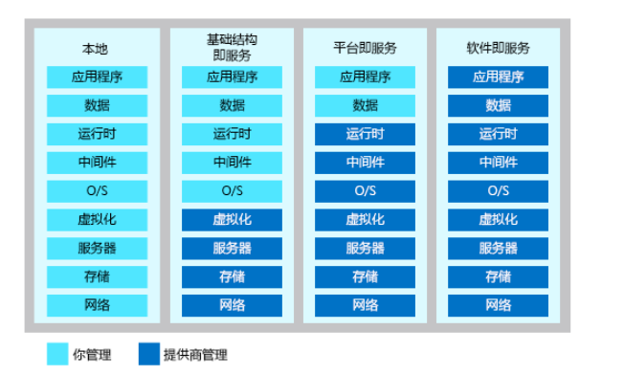

Azure CLI
 | 创建 Web 应用的步骤

